Sheet1
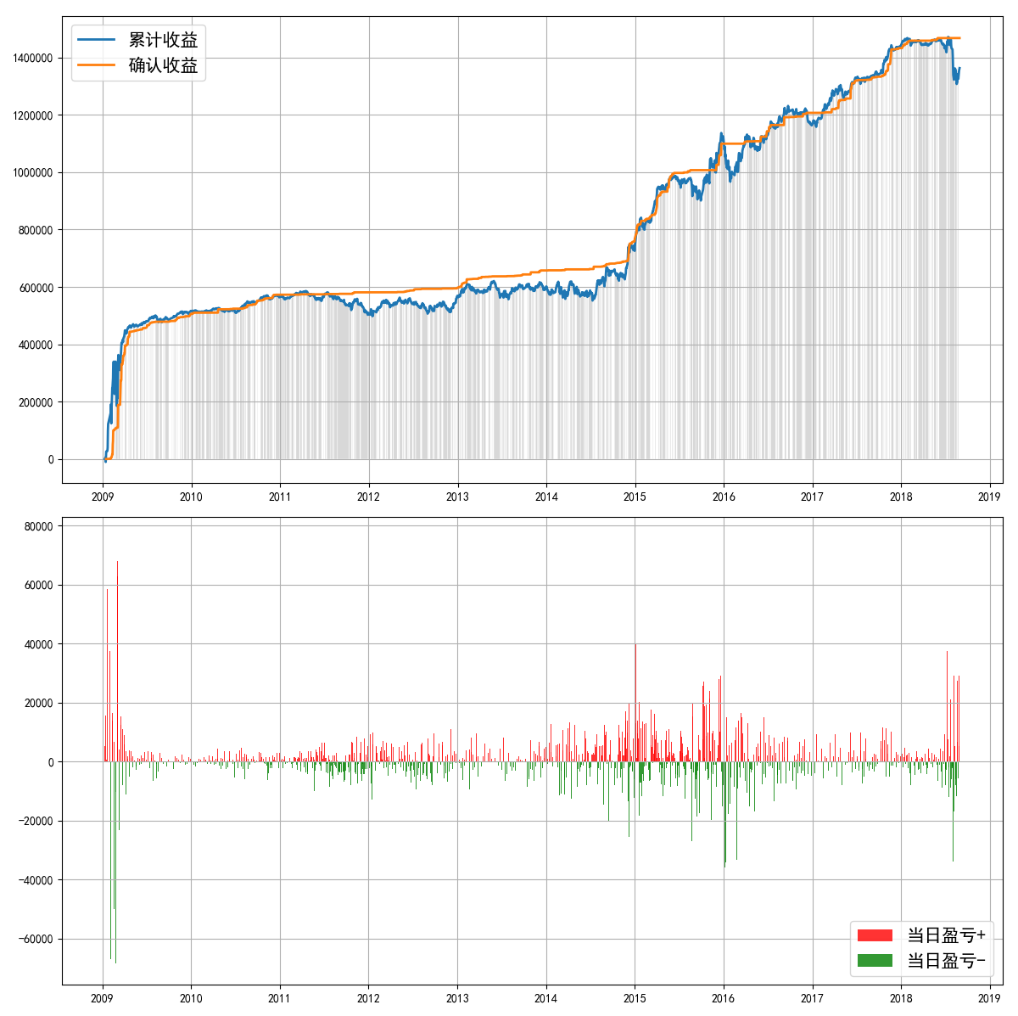
====== | 策略回测报告 | ======
------ | 投资时间 | ------
20070201 | ~ | 20180829
------ | 业绩表现 | ------
实际投入资金 | 1245407.6
当前持仓总市值 | 2606449.52
总收益率 | 109.28%
资金利用效率
------ | 回撤情况 | ------
回撤计算已完成，用时 | 0.107 | 秒
最大回撤 | -169915.10, | 2015-12-22 | 0:00:00 | ~ | 2016-01-29 | 0:00:00
---- | 逐年收益及回撤 | ----
年份 | 收益 | 回撤 | 起止时间
2009 | 516251.47 | -298.60% | 2009-01-09 | 0:00:00 | ~ | 2009-12-31 | 0:00:00
2010 | 50665.08 | -3.15% | 2010-04-22 | 0:00:00 | ~ | 2010-07-06 | 0:00:00
2011 | -59532.13 | -14.13% | 2011-04-18 | 0:00:00 | ~ | 2011-12-29 | 0:00:00
2012 | 63724.22 | -9.96% | 2012-05-07 | 0:00:00 | ~ | 2012-08-31 | 0:00:00
2013 | 37364.39 | -10.24% | 2013-05-30 | 0:00:00 | ~ | 2013-07-30 | 0:00:00
2014 | 138953.78 | -10.75% | 2014-04-14 | 0:00:00 | ~ | 2014-07-11 | 0:00:00
2015 | 336834.65 | -8.73% | 2015-06-15 | 0:00:00 | ~ | 2015-09-30 | 0:00:00
2016 | 86860.21 | -11.22% | 2016-01-06 | 0:00:00 | ~ | 2016-01-29 | 0:00:00
2017 | 267689.69 | -3.42% | 2017-04-26 | 0:00:00 | ~ | 2017-05-09 | 0:00:00
2018 | -83221.59 | -11.14% | 2018-07-13 | 0:00:00 | ~ | 2018-08-20 | 0:00:00
------ | 参数设定 | ------
----- | Backtest | Info | -----
Pool:
600660.SH | 600900.SH | 000333.SZ | 601225.SH | 600688.SH | 601021.SH | 600309.SH | 601633.SH | 300408.SZ | 002294.SZ | 300003.SZ | 600674.SH | 600352.SH | 601088.SH | 002236.SZ | 000963.SZ | 002739.SZ | 603288.SH | 300072.SZ | 000858.SZ | 600276.SH | 002202.SZ | 002081.SZ | 002415.SZ | 601899.SH | 000786.SZ | 002468.SZ | 000625.SZ | 002475.SZ | 000651.SZ | 600066.SH | 000423.SZ | 300015.SZ | 600340.SH | 000559.SZ | 600398.SH | 000895.SZ | 002310.SZ | 600271.SH | 300124.SZ | 600585.SH | 600177.SH | 600089.SH | 002050.SZ | 601006.SH | 002450.SZ | 002153.SZ | 601939.SH | 000069.SZ | 601166.SH | 600048.SH | 002146.SZ | 600547.SH | 002456.SZ | 600406.SH | 601318.SH | 002241.SZ | 601888.SH | 600104.SH | 600519.SH | 002714.SZ | 002008.SZ | 600153.SH | 002304.SZ
Duration | 250
Profit_Ceiling | 60% | 50% | 40% | 30% | 20%
Trailing_Pct | 100% | 80% | 60% | 40% | 20%
=========================

